設計内容（現況）説明書（第二面）
（第二面） 【住宅用】

住宅又は、複合建築物の住宅部分
（ | □ | 一戸建て住宅 |  |  | ・ | □ | 共同住宅等、複合建築物の住戸（ |  |  |  |  |  |  |  |  |  | □ | 別表に記載） ）
住戸番号 |  |  | ※共同住宅等の場合以外は記入不要

【外皮に関する事項】
確認事項 |  |  | 確認項目 | 設計内容（現況）説明欄 |  |  |  |  |  |  |  |  |  |  |  |  |  |  |  |  |  |  | ＪＩＯ 確認欄
 |  |  |  | 項目 |  |  |  | 設計内容（現況） |  |  |  |  |  |  |  |  |  |  |  |  | 記載図書
躯体の外皮性能等 |  |  | 性能基準等 | 外皮平均熱貫流率 |  |  |  | 外皮平均熱貫流率 （ＵＡ） |  |  |  |  |  |  |  |  |  |  |  |  | □ | 計算書 | □
 |  |  |  |  |  |  |  | ・ | 設計値 |  |  | （ |  |  |  |  |  | ） | W/㎡K |  | □ | 仕上表
 |  |  |  |  |  |  |  | ・ | 基準値 |  |  | （ |  |  |  |  |  | ） | W/㎡K |  | □
 |  |  |  | 外皮平均日射熱取得率 |  |  |  | 冷房期の平均日射熱取得率の計算値 （ηＡＣ） |  |  |  |  |  |  |  |  |  |  |  |  | □
 |  |  |  |  |  |  |  | ・ | 設計値 |  |  | （ |  |  |  |  |  | ） |  |  | □
 |  |  |  |  |  |  |  | ・ | 基準値 |  |  | （ |  |  |  |  |  | ） |  |  | □
「誘導仕様基準」は2022年11月7日以降に新規申請される物件に限る
 |  |  | 仕様基準 | 基準の選択 |  |  |  | □ | 仕様基準 |  |  |  | □ | 誘導仕様基準 |  |  |  |  |  |  | □ | 計算書
 |  |  |  | 躯体の断熱性能等 |  |  |  | □ | 熱貫流率の基準に適合 |  |  |  |  |  |  |  |  |  |  |  | □ | 仕上表
 |  |  |  |  |  |  |  | □ | 断熱材の熱抵抗値の基準に適合 |  |  |  |  |  |  |  |  |  |  |  | □
 |  |  |  |  |  |  |  | □ | 構造熱橋部の基準に適合（鉄筋コンクリート造等の場合） |  |  |  |  |  |  |  |  |  |  |  | □
 |  |  |  | 開口部の断熱性能等 |  |  |  | □ | 開口部の熱貫流率と日射遮蔽対策の基準に適合 |  |  |  |  |  |  |  |  |  |  |  | □
 |  |  |  |  |  |  |  | □ | 緩和措置あり |  |  |  |  |  |  |  |  |  |  |  | □
 |  |  |  |  |  |  |  |  | □ | 窓の断熱（2％緩和） |  |  |  |  |  | □ | 窓の日射（4％緩和） |  |  |  | □

【一次エネルギー消費量に関する事項】
確認事項 |  |  | 確認項目 | 設計内容（現況）説明欄 |  |  |  |  |  |  |  |  |  |  |  |  |  |  |  |  |  |  | ＪＩＯ 確認欄
 |  |  |  | 項目 |  |  |  | 設計内容（現況） |  |  |  |  |  |  |  |  |  |  |  |  | 記載図書
基本事項 |  |  |  | 計算対象床面積 |  |  |  | 計算対象床面積 |  |  |  |  | （ |  |  |  |  |  | ） | ㎡ | □ | 求積図 | □
 |  |  |  |  |  |  |  |  |  |  |  |  |  |  |  |  |  |  |  |  | □
一次エネルギー消費量 |  |  |  | 計算結果等 |  |  |  | □ | 一次エネルギー消費量に関する性能基準 |  |  |  |  |  |  |  |  |  |  |  | □ | 計算書
 |  |  |  |  |  |  |  | 計算結果の記入 |  |  |  |  |  |  |  |  |  |  |  |  | □ | 仕上表
 |  |  |  |  |  |  |  | ・ | 設計一次エネルギー消費量 （その他除く） |  |  |  |  |  |  |  |  |  |  |  | □
 |  |  |  |  |  |  |  |  |  |  | （ |  |  |  |  |  | ） | ＧＪ/年 |  |  | □
 |  |  |  |  |  |  |  | ・ | 基準一次エネルギー消費量 （その他除く） |  |  |  |  |  |  |  |  |  |  |  | □
 |  |  |  |  |  |  |  |  |  |  | （ |  |  |  |  |  | ） | ＧＪ/年 ･･･① |  |  | □
 |  |  |  |  |  |  |  |  |  | ・ | ＢＥＩ |  | （ |  |  |  |  |  | ） |  | □
 |  |  |  |  |  |  |  | □ | 一次エネルギー消費量に関する仕様基準（住宅部分） |  |  |  |  |  |  |  |  |  |  |  | □
 |  |  |  |  |  |  |  | □ | 誘導仕様基準（住宅部分） |  |  |  |  |  |  |  |  |  |  |  | □
設備の概要 |  |  | 設備機器に係る概要 | 暖房方式 |  |  |  | □ | エネルギー消費性能計算プログラムの出力票による |  |  |  |  |  |  |  |  |  |  |  | □ | 計算書 | □
 |  |  |  |  |  |  |  | □ | 仕様基準・誘導仕様基準に適合 |  |  |  |  |  |  |  |  |  |  |  | □ | 仕上表
 |  |  |  | 冷房方式 |  |  |  | □ | エネルギー消費性能計算プログラムの出力票による |  |  |  |  |  |  |  |  |  |  |  | □ | 仕様書
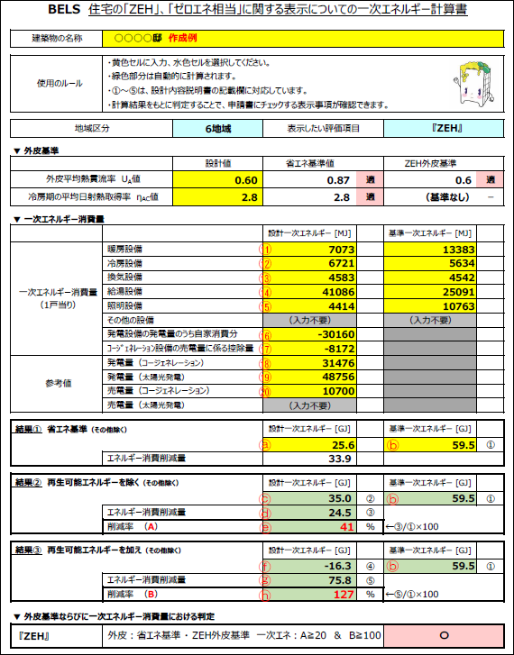
 |  |  |  |  |  |  |  | □ | 仕様基準・誘導仕様基準に適合 |  |  |  |  |  |  |  |  |  |  |  | □ | 機器表
 |  |  |  | 換気設備方式 |  |  |  | □ | エネルギー消費性能計算プログラムの出力票による |  |  |  |  |  |  |  |  |  |  |  | □ | 平面図
 |  |  |  |  |  |  |  | □ | 仕様基準・誘導仕様基準に適合 |  |  |  |  |  |  |  |  |  |  |  | □ | 系統図
 |  |  |  | 給湯設備 |  |  |  | □ | エネルギー消費性能計算プログラムの出力票による |  |  |  |  |  |  |  |  |  |  |  | □
 |  |  |  |  |  |  |  | □ | 仕様基準・誘導仕様基準に適合 |  |  |  |  |  |  |  |  |  |  |  | □
 |  |  |  | 照明設備 |  |  |  | □ | エネルギー消費性能計算プログラムの出力票による |  |  |  |  |  |  |  |  |  |  |  | □
 |  |  |  |  |  |  |  | □ | 仕様基準・誘導仕様基準に適合 |  |  |  |  |  |  |  |  |  |  |  | □
 |  |  |  | 太陽光発電の使用について |  |  |  | □ | エネルギー消費性能計算プログラムの出力票による |  |  |  |  |  |  |  |  |  |  |  | □
 |  |  |  |  |  |  |  |  |  |  |  |  |  |  |  |  |  |  |  |  | □
 |  |  |  | ｺｰｼﾞｪﾈﾚｰｼｮﾝの使用について |  |  |  | □ | エネルギー消費性能計算プログラムの出力票による |  |  |  |  |  |  |  |  |  |  |  | □
 |  |  |  |  |  |  |  |  |  |  |  |  |  |  |  |  |  |  |  |  | □
｢ZEHマーク｣、｢ゼロエネ相当｣、「ZEH-Mマーク」に関する事項 |  |  | ｢ZEHマーク｣、 ｢ゼロエネ相当｣、 「ZEH-M」マークに関する表示 | 外皮基準 |  |  |  | 基準値 |  |  | （ |  |  |  |  |  | ） | 【W/㎡K】 |  |  | □ | 計算書 | □
 |  |  |  | 再生可能エネルギー等除き |  |  |  | ・ | 再生可能ｴﾈﾙｷﾞｰ等を除いた設計一次ｴﾈﾙｷﾞｰ消費量(その他除く) |  |  |  |  |  |  |  |  |  |  |  | □
 |  |  |  |  |  |  |  |  | （ |  |  |  |  |  | ） | ＧＪ/年 ･･･② |  |  |  |  | □
 |  |  |  |  |  |  |  | ・ | 再生可能ｴﾈﾙｷﾞｰ等を除いた一次ｴﾈﾙｷﾞｰ消費削減量(その他除く) |  |  |  |  |  |  |  |  |  |  |  | □
 |  |  |  |  |  |  |  |  | （ |  |  |  |  |  | ） | ＧＪ/年 ･･･③＝①-② |  |  |  |  | □
 |  |  |  |  |  |  |  | ・ | 再生可能ｴﾈﾙｷﾞｰ等を除いた設計一次ｴﾈﾙｷﾞｰ消費量(その他除く)の基準一次ｴﾈﾙｷﾞｰ消費量(その他除く)からの削減率 |  |  |  |  |  |  |  |  |  |  |  | □
 |  |  |  |  |  |  |  |  |  |  |  |  |  |  |  |  |  |  |  |  | □ |  |  | ★住宅の「ZEH」、「ゼロエネ相当」に関する表示についての一次エネルギー計算書（一般社団法人住宅性能評価・表示協会）
 |  |  |  |  |  |  |  |  | （ |  |  |  |  |  | ） | ％削減 ･･･③/①×100 |  |  |  |  | □ |  |  | により入力数値の確認ができますのでご利用ください。また計算結果は申請時に添付をお願いいたします。
 |  |  |  | 再生可能エネルギー等加え |  |  |  | ・ | 再生可能ｴﾈﾙｷﾞｰ等を加えた設計一次ｴﾈﾙｷﾞｰ消費量(その他除く) |  |  |  |  |  |  |  |  |  |  |  |  |  |  |  | https://www2.hyoukakyoukai.or.jp/seminar/gaihi/keisansheet/
 |  |  |  |  |  |  |  |  | （ |  |  |  |  |  | ） | ＧＪ/年 ･･･④
 |  |  | ※選択した場合のみ |  |  |  |  | ・ | 再生可能ｴﾈﾙｷﾞｰ等を加えた一次ｴﾈﾙｷﾞｰ消費削減量(その他除く)
 |  |  |  |  |  |  |  |  | （ |  |  |  |  |  | ） | ＧＪ/年 ･･･⑤＝①-④
 |  |  |  |  |  |  |  | ・ | 再生可能ｴﾈﾙｷﾞｰ等を加えた設計一次ｴﾈﾙｷﾞｰ消費量(その他除く)の基準一次ｴﾈﾙｷﾞｰ消費量(その他除く)からの削減率

 |  |  |  |  |  |  |  |  | （ |  |  |  |  |  | ） | ％削減 ･･･⑤/①×100
 |  |  |  | 外皮基準・一次エネルギー消費量水準 |  |  |  | □ | 誘導仕様基準に適合（ZEH Oriented又はZEH-M Oriented※1に限る） |  |  |  |  |  |  |  |  |  |  |  | □ | 仕様書 | □
 |  |  |  |  |  |  |  |  | ※1共用部無しの場合に限る |  |  |  |  |  |  |  |  |  |  |  | □

